Short Instruction
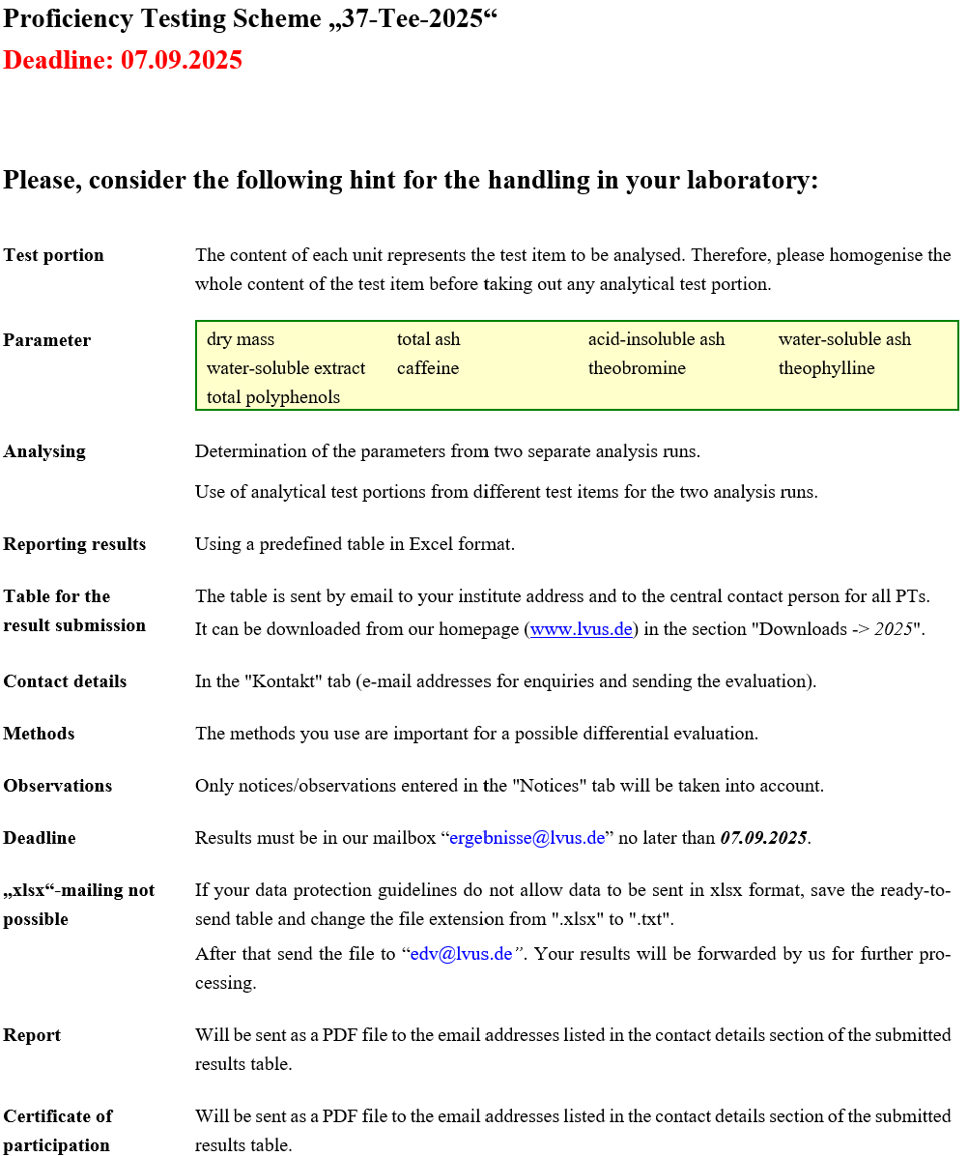

You can find illustrated instructions for completing the results recording table at the following link
https://lvus.eu/html/pdf/instructions.pdf

Kurzanleitung
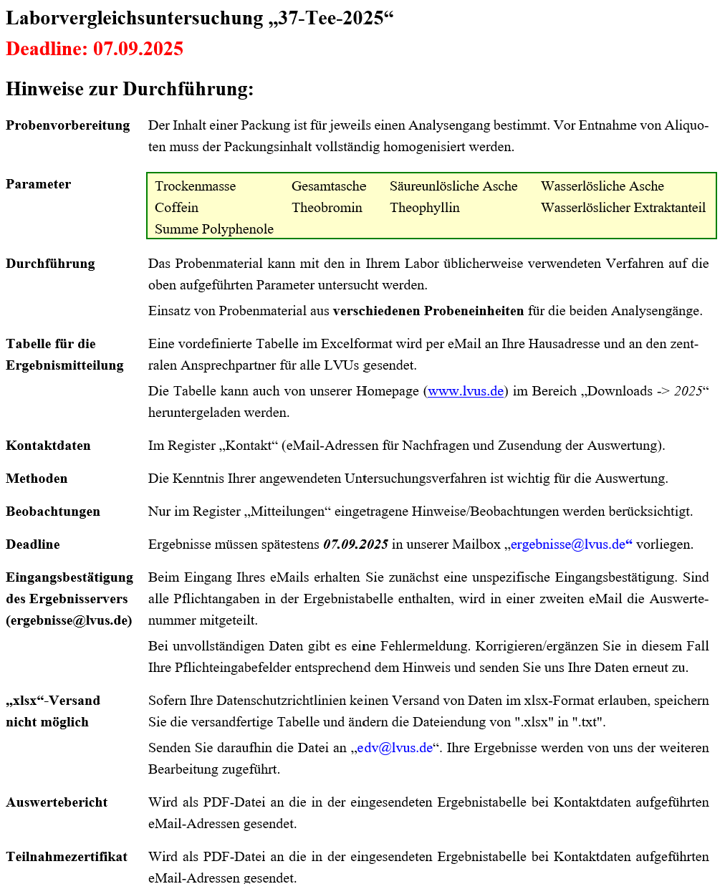

Eine bebilderte Anleitung zum Ausfüllen der Ergebniserfassungstabelle finden Sie unter
dem nachfolgenden Link:
https://lvus.de/html/pdf/aprotec.php?file=anleitung.pdf

